Лист2
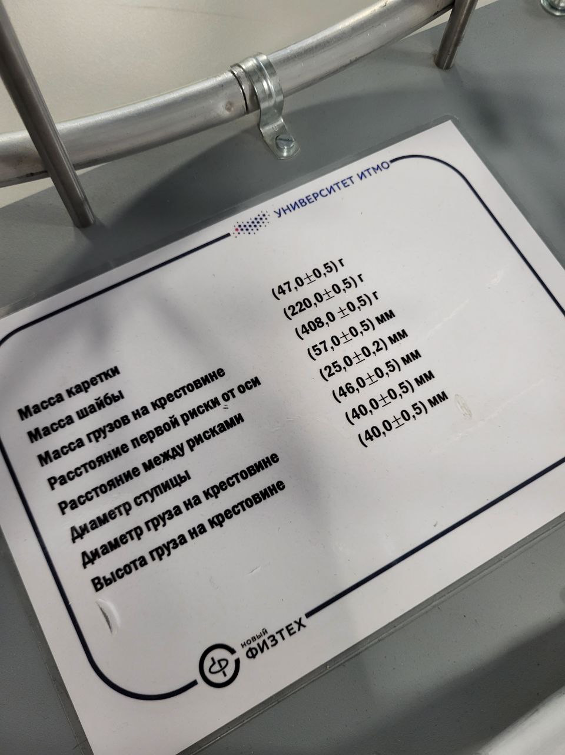
риска | 1 | 2 | 3 | 4 | 5 | 6 | ср |  |  |  |  | n | 1 | 2 | 3 | 4 | 5 | 6 |  | b
R | 0.077 | 0.102 | 0.127 | 0.152 | 0.177 | 0.202 | 0.139 |  |  |  |  | I1 | 0.057 |  |  |  |  |  | 0.025 | 0.04
R^2 | 0.006 | 0.010 | 0.016 | 0.023 | 0.031 | 0.041 | 0.021 |  |  |  |  |  | 0.077 | 0.102 | 0.127 | 0.152 | 0.177 | 0.202
I | 0.020 | 0.025 | 0.038 | 0.047 | 0.074 | 0.081 | 0.047 |  |  |  |  | R^2 | 0.006 | 0.010 | 0.016 | 0.023 | 0.031 | 0.041

R | 0.077 |  |  |  |  |  | 0.019
р между рисками
0.025 |  | 1 | 2 | 3 | 4 | 5 | 6
 |  | 0.003 | 0.010 | 0.000 | 0.008 | -0.026 | 0.000

 |  | 0.002 |  |  | 0.001

1.843 |  | 0.000 | -0.014 | -0.027 | 0.000 | FALSE | 0
 |  | 0.000 | -0.009 | -0.023 | 0.000 | FALSE
 |  | 0.000 | -0.003 | -0.010 | 0.000 | FALSE
 |  | 0.000 | 0.004 | -0.001 | 0.000 | FALSE
 |  | 0.000 | 0.012 | 0.027 | 0.000 | FALSE
 |  | 0.001 | 0.021 | 0.033 | 0.000 | FALSE

0.008 |  |  | 1.843

m_ут | 0.461 |  |  |  | n | 1 | 2 | 3 | 4 | 5 | 6
I_0 | 0.008 |  |  |  |  | 0.001 | -0.003 | 0.000 | -0.004 | 0.008 | -0.003
 |  |  |  |  | d^2 | 0.000 | 0.000 | 0.000 | 0.000 | 0.000 | 0.000 | 0.000
 |  |  |  |  | D | -0.014 | -0.009 | -0.003 | 0.004 | 0.012 | 0.021 | 0.011
 |  | n |  |  |  |  | 0.000024
 |  | 6 |  |  | 0.007 |  | 1.946 |  | 0.013763
 |  |  |  |  |  |  | 0.000
 | погрешности
 |  |  |  |  |  |  | 91.429
 | 0.024 | 0.014 |  |  | 0.047 |  | 0.0000243 |  | 0.094
 |  |  |  |  |  |  | 0.002
 |  |  |  |  |  |  | 0.047

